Sheet1
 | Total Geral | Total de Masculino | Masculino |  |  |  | Total de Feminino | Feminino
Localidade da Escola |  |  | Federal | Estadual | Municipal | Privada |  | Federal | Estadual | Municipal | Privada
Salvador | 75,672 | 33,253 | 5 | 23,275 | 8,193 | 1,780 | 42,419 | 12 | 27,426 | 13,533 | 1,448

Sexo |  | Dependência Administrativa

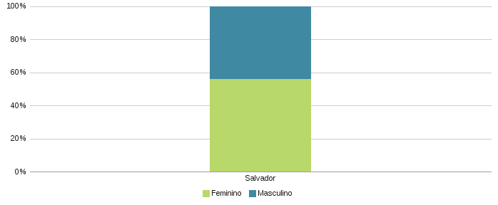 |  | 